진행예제
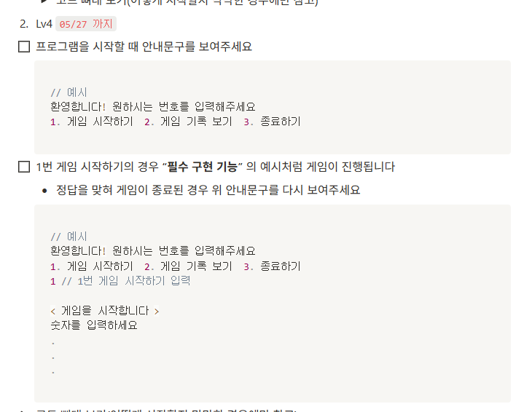
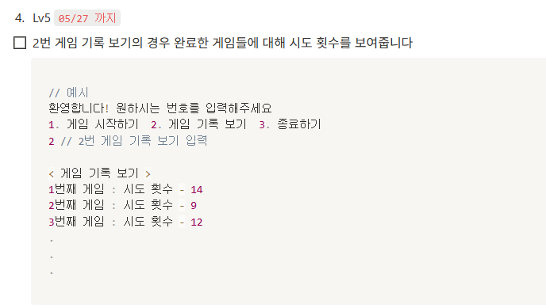
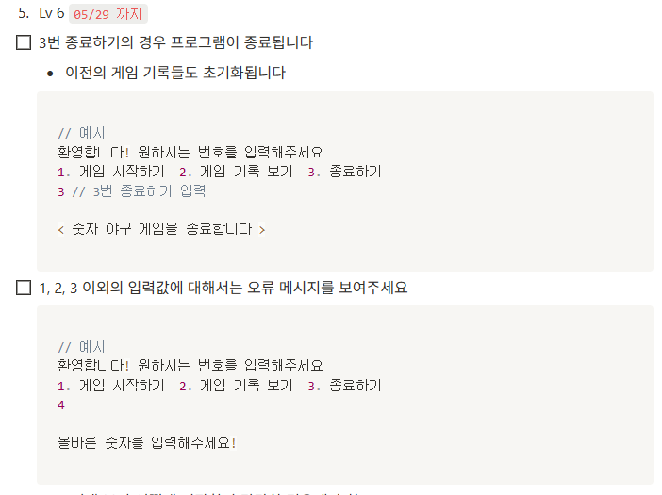
lv1~2
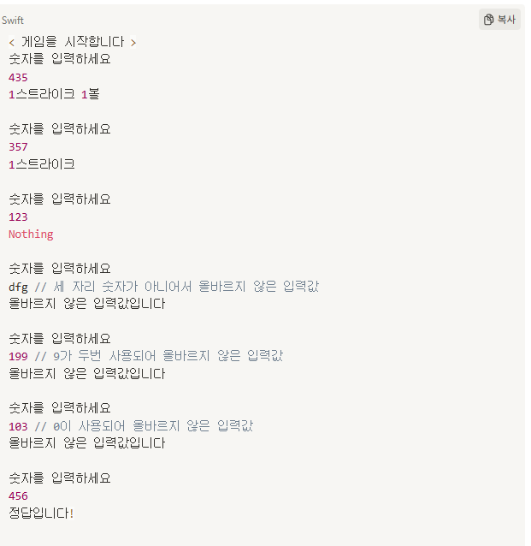

lv4~6

플로우
실행

최초 메시지 출력

1. 게임 시작하기
2. 게임 기록 보기
3. 종료하기

정답생성

기록 불러오기
야구게임 로직실행
종료실행

메시지 출력

